A_Decision
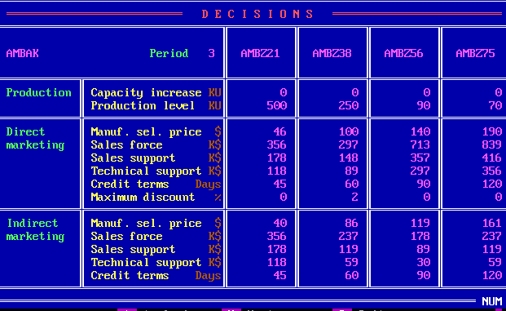
 | Z21 | Z38 | Z56 | Z75
PC | 0 | 0 | 0 | 0
PV | 500 | 250 | 90 | 70
DMSP | 46 | 100 | 140 | 190
DSF | 356 | 297 | 713 | 839
DSS | 178 | 148 | 357 | 416
DTS | 118 | 89 | 297 | 356
DCT | 45 | 60 | 90 | 120
DMD | 0 | 2 | 0 | 0
IMSP | 40 | 86 | 119 | 161
ISF | 356 | 237 | 178 | 237
ISS | 178 | 119 | 89 | 119
ITS | 118 | 59 | 30 | 59
ICT | 45 | 60 | 90 | 120

B_SalesProduction
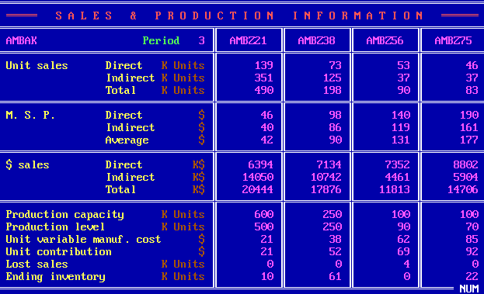
 | Z21 | Z38 | Z56 | Z75
DUS | 139 | 73 | 53 | 46
IUS | 351 | 125 | 37 | 37
TUS | 490 | 198 | 90 | 83
DMSP | 46 | 98 | 140 | 190
IMSP | 40 | 86 | 119 | 161
AMSP | 42 | 90 | 131 | 177
DS | 6394 | 7134 | 7352 | 8802
IS | 14050 | 10742 | 4461 | 5904
TS | 20444 | 17876 | 11813 | 14706
PC | 600 | 250 | 100 | 100
PV | 500 | 250 | 90 | 70
UVMC | 21 | 38 | 62 | 85
UC | 21 | 52 | 69 | 92
LS | 0 | 0 | 4 | 0
EI | 10 | 61 | 0 | 22

C_ProductContribution
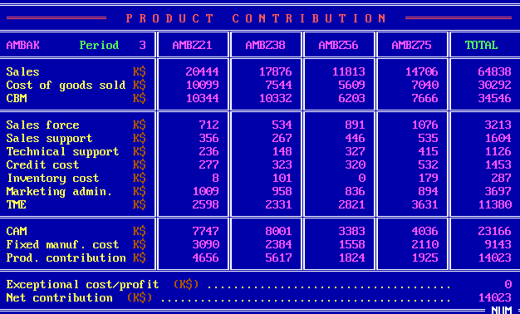
 | Z21 | Z38 | Z56 | Z75 | Total
S | 20444 | 17876 | 11813 | 14706 | 64838
CGS | 10099 | 7544 | 5609 | 7040 | 30292
CBM | 10344 | 10332 | 6203 | 7666 | 34546
SF | 712 | 534 | 891 | 1076 | 3213
SS | 356 | 267 | 446 | 535 | 1604
TS | 236 | 148 | 327 | 415 | 1126
CC | 277 | 323 | 320 | 532 | 1453
INV | 8 | 101 | 0 | 179 | 287
ADM | 1009 | 958 | 836 | 894 | 3697
TME | 2598 | 2331 | 2821 | 3631 | 11380
CAM | 7747 | 8001 | 3383 | 4036 | 23166
FMC | 3090 | 2384 | 1558 | 2110 | 9143
PC | 4656 | 5617 | 1824 | 1925 | 14023
ECP |  |  |  |  | 0
NC |  |  |  |  | 14023

D_Cumulative
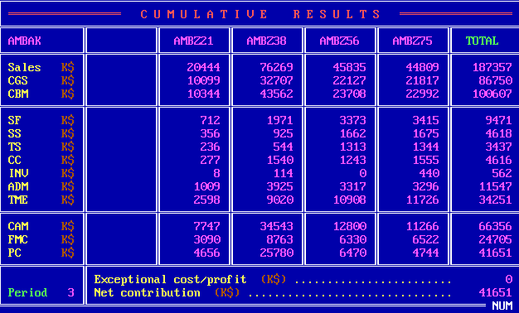
 | Z21 | Z38 | Z56 | Z75 | Total
S | 20444 | 76269 | 45835 | 44809 | 187357
CGS | 10099 | 32707 | 22127 | 21817 | 86750
CBM | 10344 | 43562 | 23708 | 22992 | 100607
SF | 712 | 1971 | 3373 | 3415 | 9471
SS | 356 | 925 | 1662 | 1675 | 4618
TS | 236 | 544 | 1313 | 1344 | 3437
CC | 277 | 1540 | 1243 | 1555 | 4616
INV | 8 | 114 | 0 | 440 | 562
ADM | 1009 | 3925 | 3317 | 3296 | 11547
TME | 2598 | 9020 | 10908 | 11726 | 34251
CAM | 7747 | 34543 | 12800 | 11266 | 66356
FMC | 3090 | 8763 | 6330 | 6522 | 24705
PC | 4656 | 25780 | 6470 | 4744 | 41651
ECP |  |  |  |  | 0
NC |  |  |  |  | 41651

E_ProductSales
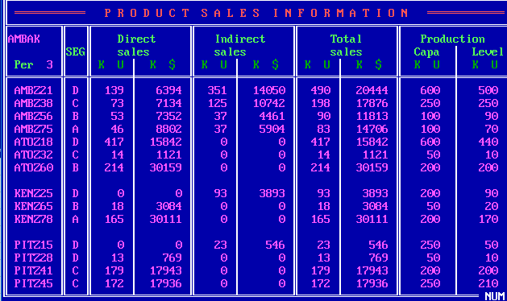
Company | Product | Seg | UDS | MDS | UIS | MIS | UTS | MTS | PC | PV
W | Z21 | D | 139 | 6394 | 351 | 14050 | 490 | 20444 | 600 | 500
W | Z38 | C | 73 | 7134 | 125 | 10742 | 198 | 17876 | 250 | 250
W | Z56 | B | 53 | 7352 | 37 | 4461 | 90 | 11813 | 100 | 90
W | Z75 | A | 46 | 8802 | 37 | 5904 | 83 | 14706 | 100 | 70
A | Z18 | D | 417 | 15842 | 0 | 0 | 417 | 15842 | 600 | 440
A | Z32 | C | 14 | 1121 | 0 | 0 | 14 | 1121 | 50 | 10
A | Z60 | B | 214 | 30159 | 0 | 0 | 214 | 30159 | 200 | 200
K | Z25 | D | 0 | 0 | 93 | 3893 | 93 | 3893 | 200 | 90
K | Z65 | B | 18 | 3084 | 0 | 0 | 18 | 3084 | 50 | 20
K | Z78 | A | 165 | 30111 | 0 | 0 | 165 | 30111 | 200 | 170
P | Z15 | D | 0 | 0 | 23 | 546 | 23 | 546 | 250 | 50
P | Z28 | D | 13 | 769 | 0 | 0 | 13 | 769 | 50 | 10
P | Z41 | C | 179 | 17943 | 0 | 0 | 179 | 17943 | 200 | 200
P | Z45 | C | 172 | 17936 | 0 | 0 | 172 | 17936 | 250 | 210

F_MS
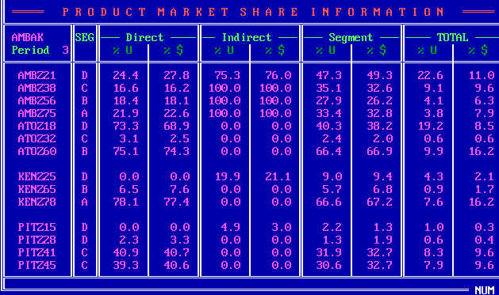
Company | Product | Seg | UDS_P | MDS_P | UIS_P | MIS_P | US_P | MS_P | UTS_P | MTS_P
W | Z21 | D | 24.4 | 27.8 | 75.3 | 76 | 47.3 | 49.3 | 22.6 | 11
W | Z38 | C | 16.6 | 16.2 | 100 | 100 | 35.1 | 32.6 | 9.1 | 9.6
W | Z56 | B | 18.4 | 18.1 | 100 | 100 | 27.9 | 26.2 | 4.1 | 6.3
W | Z75 | A | 21.9 | 22.6 | 100 | 100 | 33.4 | 32.8 | 3.8 | 7.9
A | Z18 | D | 73.3 | 68.9 | 0 | 0 | 40.3 | 38.2 | 19.2 | 8.5
A | Z32 | C | 3.1 | 2.5 | 0 | 0 | 2.4 | 2 | 0.6 | 0.6
A | Z60 | B | 75.1 | 74.3 | 0 | 0 | 66.4 | 66.9 | 9.9 | 16.2
K | Z25 | D | 0 | 0 | 19.9 | 21.1 | 9 | 9.4 | 4.3 | 2.1
K | Z65 | B | 6.5 | 7.6 | 0 | 0 | 5.7 | 6.8 | 0.9 | 1.7
K | Z78 | A | 78.1 | 77.4 | 0 | 0 | 66.6 | 67.2 | 7.6 | 16.2
P | Z15 | D | 0 | 0 | 4.9 | 3 | 2.2 | 1.3 | 1 | 0.3
P | Z28 | D | 2.3 | 3.3 | 0 | 0 | 1.3 | 1.9 | 0.6 | 0.4
P | Z41 | C | 40.9 | 40.7 | 0 | 0 | 31.9 | 32.7 | 8.3 | 9.6
P | Z45 | C | 39.3 | 40.6 | 0 | 0 | 30.6 | 32.7 | 7.9 | 9.6

G_ProductPosi
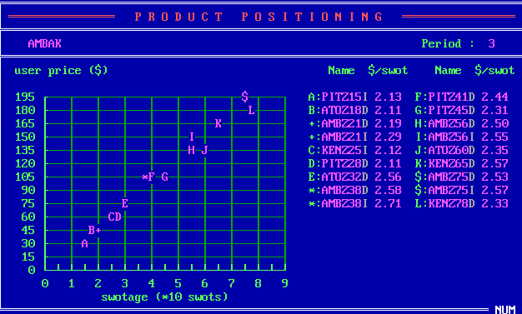
Company | Product | SM | USWOT
P | Z15 | I | 2.13
A | Z18 | D | 2.11
A | Z21 | D | 2.19
A | Z21 | I | 2.29
K | Z25 | I | 2.12
P | Z28 | D | 2.11
A | Z32 | D | 2.56
A | Z38 | D | 2.58
A | Z38 | I | 2.71
P | Z41 | D | 2.44
P | Z45 | D | 2.31
A | Z56 | D | 2.5
A | Z56 | I | 2.55
A | Z60 | D | 2.35
K | Z65 | D | 2.57
A | Z75 | D | 2.53
A | Z75 | I | 2.57
K | Z78 | D | 2.33

H_CompetitiveDirect
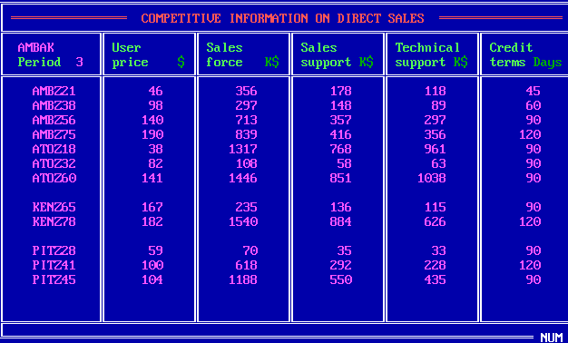
Company | Product | UP | SF | SS | TS | CT
W | Z21 | 46 | 356 | 178 | 118 | 45
W | Z38 | 98 | 297 | 148 | 89 | 60
W | Z56 | 140 | 713 | 357 | 297 | 90
W | Z75 | 190 | 839 | 416 | 356 | 120
A | Z18 | 38 | 1317 | 768 | 961 | 90
A | Z32 | 82 | 108 | 58 | 63 | 90
A | Z60 | 141 | 1446 | 851 | 1038 | 90
K | Z65 | 167 | 235 | 136 | 115 | 90
K | Z78 | 182 | 1540 | 884 | 626 | 120
P | Z28 | 59 | 70 | 35 | 33 | 90
P | Z41 | 100 | 618 | 292 | 228 | 120
P | Z45 | 104 | 1188 | 550 | 435 | 90

I_CompetitiveIndirect
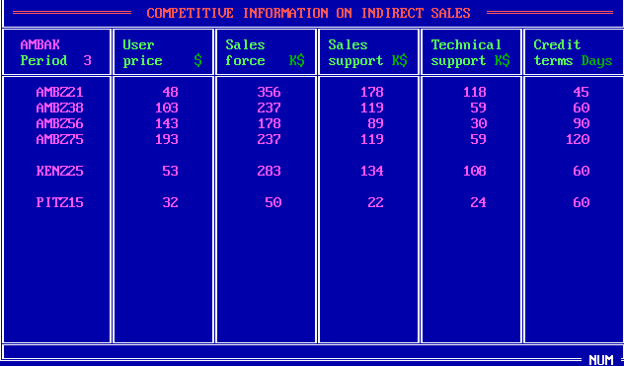
Company | Product | UP | SF | SS | TS | CT
W | Z21 | 48 | 356 | 178 | 118 | 45
W | Z38 | 103 | 237 | 119 | 59 | 60
W | Z56 | 143 | 178 | 89 | 30 | 90
W | Z75 | 193 | 237 | 119 | 59 | 120
K | Z25 | 53 | 283 | 134 | 108 | 60
P | Z15 | 32 | 50 | 22 | 24 | 60

J_Forecast
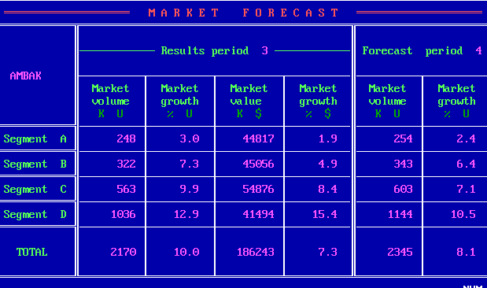
Seg | MV_3 | MVG_3 | MS_3 | MSG_3 | MV_4 | MVG_4
A | 248 | 3 | 44817 | 1.9 | 254 | 2.4
B | 322 | 7.3 | 45056 | 4.9 | 343 | 6.4
C | 563 | 9.9 | 54876 | 8.4 | 603 | 7.1
D | 1036 | 12.9 | 41494 | 15.4 | 1144 | 10.5
Total | 2170 | 10 | 186243 | 7.3 | 2345 | 8.1

K_RD
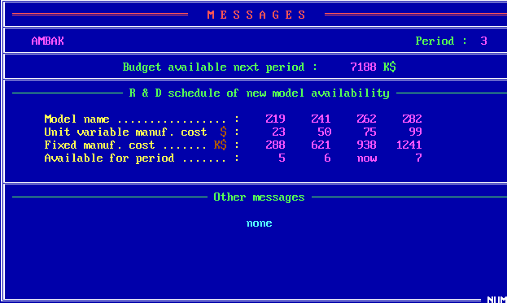
 | Z19 | Z41 | Z62 | Z82
UVMC | 23 | 50 | 75 | 99
MC | 288 | 621 | 938 | 1241
Available | 5 | 6 | now | 7

Z_Projection
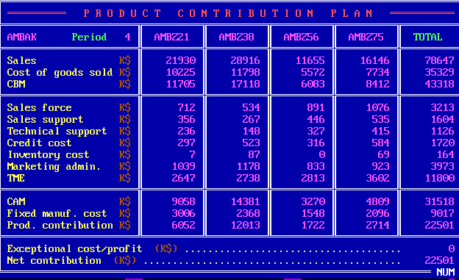
 | Z21 | Z38 | Z56 | Z75 | Total
S | 21930 | 28916 | 11655 | 16146 | 78647
CGS | 10225 | 11798 | 5572 | 7734 | 35329
CBM | 11705 | 17118 | 6083 | 8412 | 43318
SF | 712 | 534 | 891 | 1076 | 3213
SS | 356 | 267 | 446 | 535 | 1604
TS | 236 | 148 | 327 | 415 | 1126
CC | 297 | 523 | 316 | 584 | 1720
INV | 7 | 87 | 0 | 69 | 164
ADM | 1039 | 1178 | 833 | 923 | 3973
TME | 2647 | 2738 | 2813 | 3602 | 11800
CAM | 9058 | 14381 | 3270 | 4809 | 31518
FMC | 3006 | 2368 | 1548 | 2096 | 9017
PC | 6052 | 12013 | 1722 | 2714 | 22501
ECP |  |  |  |  | 0
NC |  |  |  |  | 22501

